Tabelle1
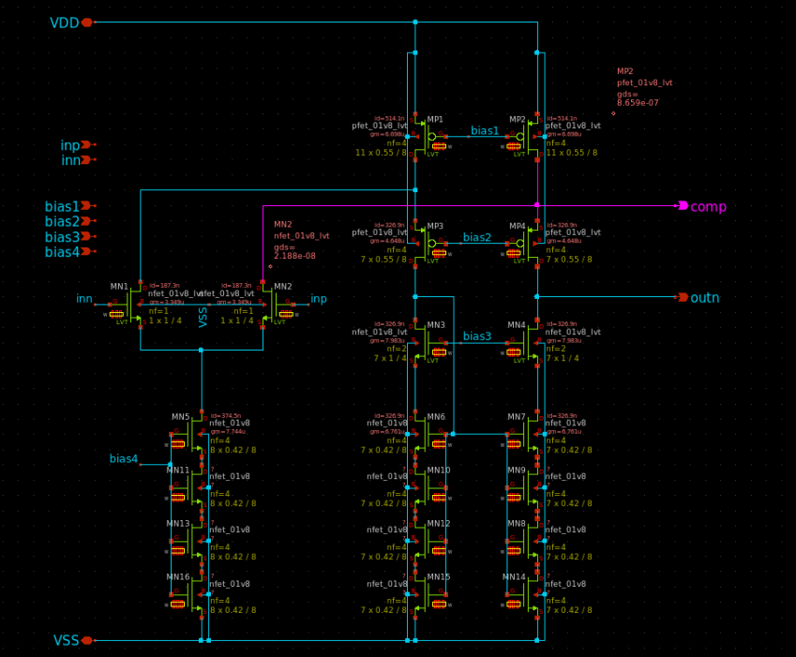

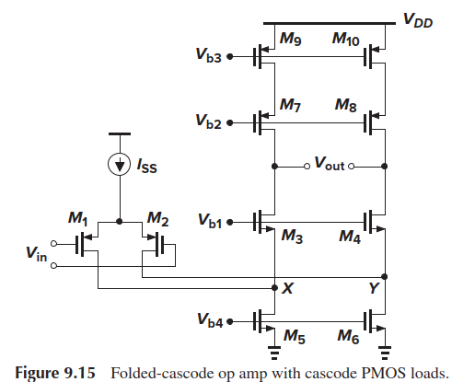
 |  | ro5 | 1.16E+06

 |  | ro3 | 4.73E+08
 |  | gm3 | 4.65E-06
ro1 | 3.11E+06
gm1 | 3.35E-06
 |  | ro7 | 1.35E+07
 |  | gm7 | 7.98E-06

 |  | ro9 | 2.72E+07

 |  | gm7*ro7*ro9 | 2,932,705,054
 |  | gm3*ro3*(ro1||ro5) | 1,850,360,311
 |  | ro1/ro5 | 2.689822294
 |  | parallel | 1,134,536,248
 |  |  | 3,800 | 71.594670474

 |  | ro1/ro5 | 2.69E+00

